Sheet1
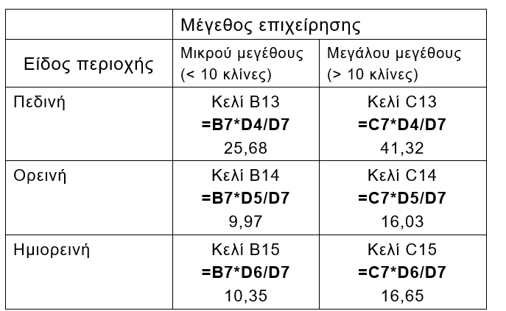
 | Μέγεθος επιχείρησης
Είδος περιοχής | Μικρού μεγέθους | Μεγάλου μεγέθους
 | (< 10 κλίνες) | (> 10 κλίνες)
Πεδινή | 15 | 52 | 67
Ορεινή | 18 | 8 | 26
Ημιορεινή | 13 | 14 | 27
 | 46 | 74 | 120

 | Μέγεθος επιχείρησης
Είδος περιοχής | Μικρού μεγέθους | Μεγάλου μεγέθους
 | (< 10 κλίνες) | (> 10 κλίνες)
Πεδινή | 25.7 | 41.3
Ορεινή | 10.0 | 16.0
Ημιορεινή | 10.4 | 16.7

Εύρεση της σημαντικότητας p για την ανεξαρτησία
ΣΥΝΑΡΤΗΣΗ : | =CHITEST(ΠΑΡΑΤΗΡΗΣΕΙΣ;ΑΝΑΜΕΝΟΜΕΝΕΣ)
 | = CHITEST(B4:C6;B13:C15)
P-ΤΙΜΗ= | 0,000082

 | 0.0000825

